1. HR&GA เอกสารแนบ
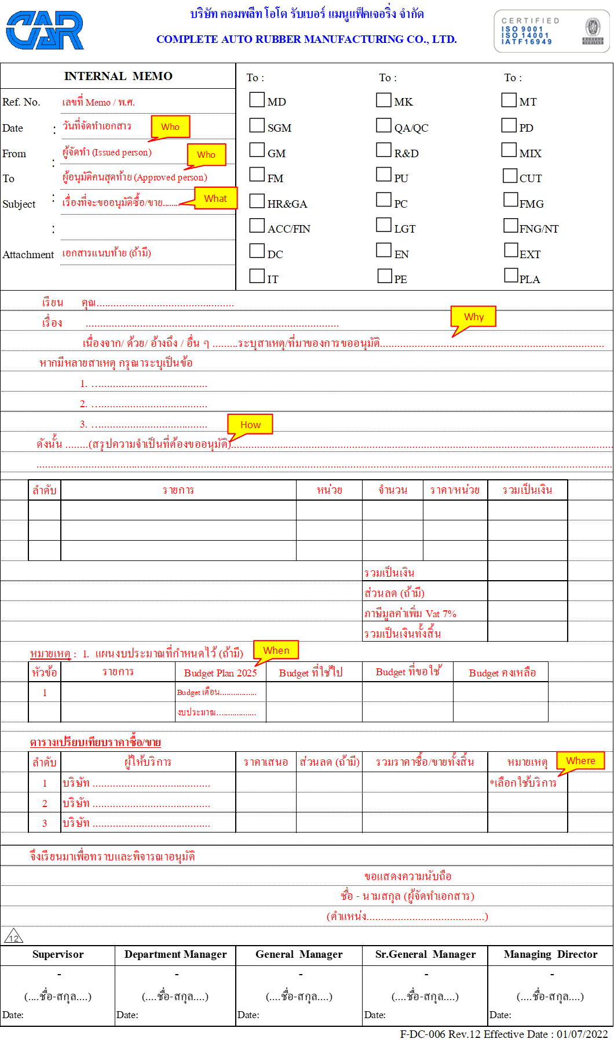
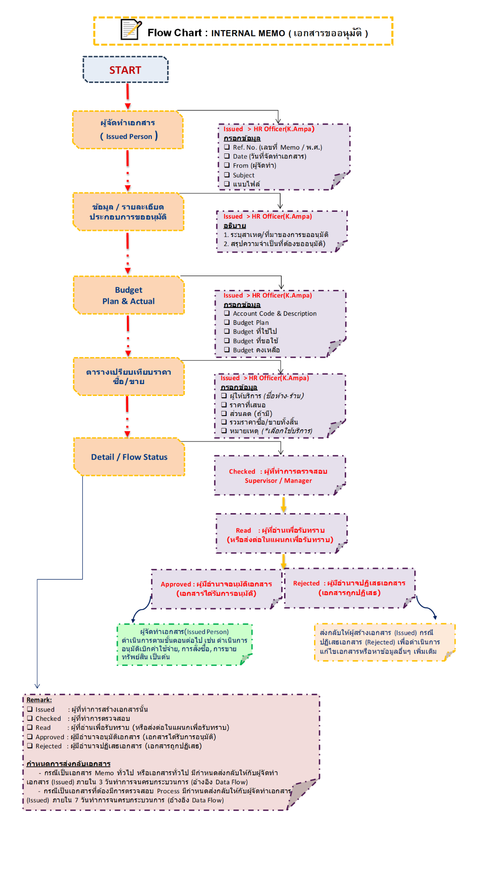
ตัวอย่าง E-Memo (ปัจจุบัน) ทำใส่ไฟล์เอกสาร Excel
กรณีขออนุมัติเพื่อซื้อ / ขาย : ต้องเปรียบเทียบผู้ให้บริการอย่างน้อย 3 ราย หรือระบุส่วนลดการเจรจาต่อรองจากผู้ให้บริการรายเดิม หรือเหตุผลอื่น ๆ ประกอบ

